Hoja1
cuando no es usado solo para Facturar, o sea se enlaza con otra actividad como escribania. Se recomienda usar solo un PV y las diligencias y productos se utilizan del primer PV |  |  |  |  |  | se puedo programar para que use el primero por defecto

Valores
en valores tener en cuenta que el valor por defecto que usa el sistema es el primero que se carga al configurar el sistema es el primero en orden alfavetico

Comprobantes
Imputa en cuenta haber es si genera un ingreso o un egreso economico |  |  | Factura A | Imputa a cta Haber | si
 |  |  | Nota Credito | Imputa a cta Haber | no

en el codigo IsPaying tiene un significado contrario si es verdadero es que no genera recibo- no paga

Punto de Venta
El primer Punto de Venta a Cargar tiene que ser con el codigo 0001 |  |  | OJO en eccomerce configura con el primer registro
y asi los demas siempre 0002 0003 o los que sean

En modulos aparte se usa el primer punto de venta |  | o sea ecomerce y escri
es decir Los Productos y Comprobantes que se definen por punto de venta, el primer PV creado Es el usado por otros modulos

Ecommerce
los productos de eco se cargan en el 1° PV
la orden se carga como estado NUEVA por lo que hay que tener en estados un estado NUEVA definida
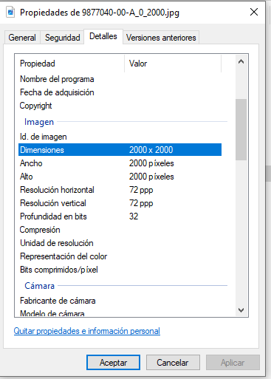
las imágenes deben tener una resolucion de 72 x 72

los clientes que se generan por el Ecommerce estan desde el numero 100001

recibos y ordenes de pago usas mismo numerador
entradas y remitos usan el mismo numerador
los valores en escribania son sin ivaen las diligencias y en las entradas con iva incluido

clientes
borrado factura
si tiene recibo asociado | primero borrar recibo
tenga o no remito asociado | elimina

borrado remito
si tiene recibo asociado | primero borrar recibo
si no tiene factura asociado | elimina
si tiene factura asociado | solo desmarca de la factura, pero el movimiento de Stock continua por que sigue la factura

